ХозРФ
Код | Наименование | Склад | Цена с НДС (20%) | Размер упаковки, мм | Фото | Примечание | Ваш заказ
 |  |  |  |  |  | Скидка, %;
 |  |  |  |  |  | Сумма заказа:
1503 | ДОМИНГО губки для посуды 4 шт. БУББЛЕР | 6 | 3.18 | 140х98х67 |  | Размер: 96*64*33 мм.Губка всегда как новая: поролон не теряет форму, цвет и упругость. Специальный "бисквитный" поролон полностью промывается от пены, жира и остатков пищи. Подходит для протирки кухонных поверхностей: не оставляет мыльных разводов и мокрых следов
1504 | ДОМИНГО губки для посуды 5 шт. БРИК | 191 | 1.32 | 98х290х70 | 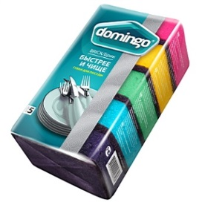 | Размер: 96*64*37 мм. Увеличенная толщина поролона отлично подходит для лодони. Более толстый слой абразива NORD для стойких загрязнений позволяет быстрее добиться блестящего результата
1505 | ДОМИНГО губки для посуды комфортные 5 шт. ХЭНДИ | 180 | 2.06 | 98х255х75 | 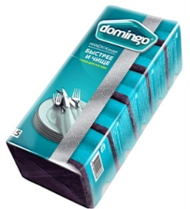 | Размер: 94*70*47 мм.Увеличенная толщина поролона отлично подходит для лодони. Специальная форма губки для удобного захвата пальцами. Более толстый слой абразива NORD для стойких загрязнений позволяет быстрее добиться блестящего результата
1506 | ДОННА РОЗА 10 губки поролоновые с абразивом 10 шт | 154 | 1.01 | 90х330х55 |  | Размер: 79*53*26 мм.
1507 | ДОННА РОЗА 5 губки поролоновые с абразивом 5 шт | 35 | 0.74 | 97х200х65 |  | Размер: 96*64*27 мм.
1508 | ЧИСТЮЛЯ "Маленькая кухня" 1 XL губка поролоновая с абразивом 1 шт | 143 | 0.37 | 80х120х35 | 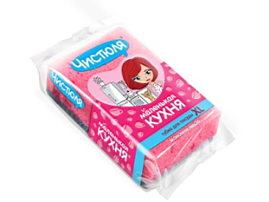 | Размер: 116*76*31 мм.Облегченный синий абразив ОПТИМА 4мм собственного производства. Специальный поролон ЕВРО: более упругий, крупнопористый, повышенное пенообразование
1509 | ЧИСТЮЛЯ "Маленькая кухня" губка-хватайка с фаской поролоновая с абразивом 1 шт | 205 | 0.30 | 96х64х41 | 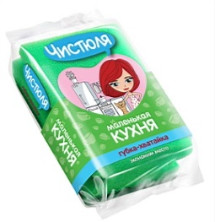 | Размер: 96*64*41 мм.Губка с фаской. Комфортный большой размер.
1510 | ЧИСТЮЛЯ 10 MAXI губки поролоновые с абразивом 10 шт | 239 | 1.72 | 97х270х65 |  | Размер: 96*64*27 мм.
1511 | ЧИСТЮЛЯ 10 MIDI губки поролоновые с абразивом 10 шт | 179 | 1.18 | 85х330х57 |  | Размер: 79*53*27 мм.
1513 | ЧИСТЮЛЯ 7 КОМФОРТ губки поролоновые с абразивом (с фаской) 7 шт | 247 | 1.75 | 85х294х64 | 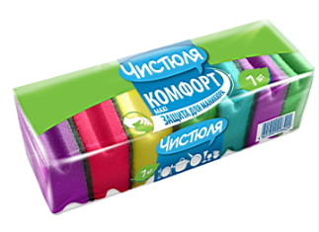 | Размер: 64*85*42 мм.
1514 | ЧИСТЮЛЯ губка ДЛЯ ВАННОЙ поролоновая с деликатным абразивом (с фаской) | 255 | 0.67 | 115х200х47 |  | Размер: 86*122*48 мм.Специальная губка для эмалированных и акриловых ванн, кафеля, раковины. Удобно мыть: большой размер для больших поверхностей. Удобно держать: фаска для "ухватости" и защиты ногтей
1515 | ЧИСТЮЛЯ губка для посуды целлюлозная НАТУРАЛЬНАЯ | 106 | 1.21 | 120х65х30 |  | Размер: 96*64*26 мм.Нежный белый абразив отлично подходит для антипригарной посуды.
1516 | ЧИСТЮЛЯ ЛЕГКАЯ губки для посуды 5 шт | 298 | 0.50 | 130х79х53 | 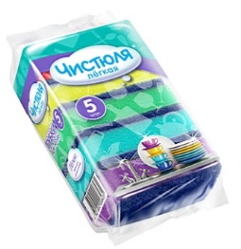 | Размер: 79*53*26 мм. Облегченный синий абразив ОПТИМА 4 мм собственного производства
1517 | ЧИСТЮЛЯ ЛЕГКАЯ губки для посуды 7 шт | 212 | 0.74 | 182х79х53 | 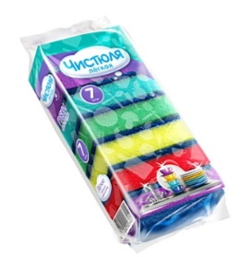 | Размер: 79*53*26 мм.Облегченный синий абразив ОПТИМА 4 мм собственного производства
1518 | ЧИСТЮЛЯ ЛЕГКАЯ губки для посуды поролон ЕВРО 4 шт | 338 | 0.58 | 104х87х58 | 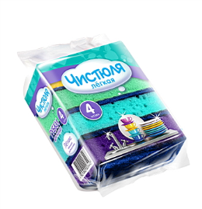 | Размер: 87*58*26 мм.Облегченный синий абразив ОПТИМА 4 мм собственного производства. Специальный поролон ЕВРО: более упругий, крупнопористый, повышенное пенообразование
1519 | ЧИСТЮЛЯ ЛЕГКАЯ губки для посуды с защитой маникюра 3 шт | 347 | 0.61 | 123х85х64 | 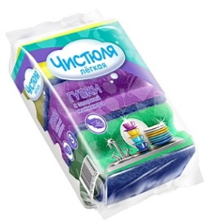 | Размер: 85*64*41 мм.Облегченный синий абразив ОПТИМА 4 мм собственного производства. Фаска создает дополнительный комфорт и защиту ногтей
1520 | IKEEP! губка для тела Cubi (Куби) | 26 | 1.04 | 93х135х48 | 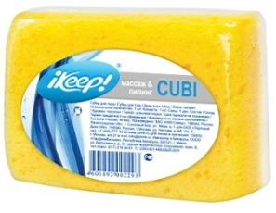 | Размер: 95*139*50 мм.
1522 | ЧИСТЮЛЯ "Маленькая кухня" губка-нержавейка со стальной нитью | 178 | 1.32 | 165х105х15 |  | Размер: 115*75*15 мм.ПОРОЛОН внутри, СТАЛЬНАЯ НИТЬ снаружи:отлично пенит моющее средство, отлично чистит, не ржавеет! Для пригара и старого жира. Для металличсеких поверхностей, кафеля и стекла
1523 | ЧИСТЮЛЯ "Маленькая кухня" мочалка-нержавейка | 119 | 0.85 | 155х120х30 |  | Действительно не ржавеет. Связана из проволоки, не развязывается, держит форму.
1524 | ЧИСТЮЛЯ губка меламиновая для сложных пятен ОТТИРАТОР | 141 | 0.97 | 120х65х30 |  | Размер: 110*65*24 мм.
1525 | ЧИСТЮЛЯ мочалка из нержавеющей стали | 107 | 1.18 | 150х120х35 | 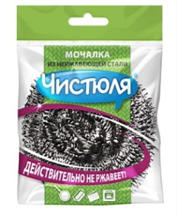 | Спиральные: спирали не ломаются и не прокалывают перчатки
1526 | ЧИСТЮЛЯ мочалки металлические 2 шт | 183 | 1.93 | 240х122х30 |  | Проволочные: хромированная сталь. Проволочное плетение делает мочалку более объемной, "пышной" и эластичной, чем спиральная
1527 | ЧИСТЮЛЯ хозяйственные губки махровые 2 шт | 158 | 1.76 | 130х200х32 | 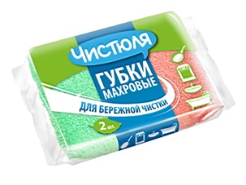 | Размер: 79*119*29 мм. БЕРЕЖНО, но эффективно устраняют сильные загрязнения. Идеальны для мытья посуды, в том числе эмалированной, с антипригарным покрытием, а так же для чистки плиты, раковины, кафеля, ванны и других деликатных поверхностей. Прочная оболочка: швы сохраняют целостность в течение всего срока службы
1528 | ЧИСТЮЛЯ хозяйственные губки со стальной нитью 2 шт | 127 | 2.87 | 230х140х15 |  | Размер: 90*120*15 мм.В сетке из полиэстера со стальной нитью, не ржавеют. Незаменимы для удаления сложных сложных загрязнейний: пригар, плотная грязь, затвердевший жир.
1529 | IKEEP! мочалка для тела из сетки БАГЕТ | 92 | 3.85 | 60х150х450
1530 | IKEEP! мочалка для тела из сетки РОЗА | 107 | 2.33 | 70х175х215
1531 | IKEEP! мочалка для тела из сетки СФЕРА | 95 | 3.07 | 80х175х215
1532 | ЧИСТЮЛЯ ЛЕГКАЯ пакеты для мусора с завязками-ушками 35 л 30 шт | 131 | 2.17 | 55х125х55
1533 | ЧИСТЮЛЯ ЛЕГКАЯ пакеты для мусора с завязками-ушками 60 л 20 шт | 43 | 2.58 | 50х155х50
1534 | ЧИСТЮЛЯ пакеты для мусора ДЛЯ ДОМА 20 л 30 шт | 364 | 0.97 | 35х125х40
1535 | ЧИСТЮЛЯ пакеты для мусора ДЛЯ ДОМА с завязками 35 л 15 шт | 166 | 2.20 | 50х165х52
1536 | ЧИСТЮЛЯ пакеты для мусора ДЛЯ ДОМА удлиненные 35 л 25 шт | 50 | 1.34 | 40х125х43 |  | Высота пакета увеличена на 5 см по сравнению с обычными пакетами 35 л.: край пакетане сползает в ведро, легко завязать даже переполненный пакет
1537 | ЧИСТЮЛЯ пакеты для мусора СТАНДАРТ 120 л 10 шт | 48 | 2.77 | 50х190х50
1538 | ЧИСТЮЛЯ пакеты для мусора СТАНДАРТ 30 л 31 шт | 206 | 1.72 | 45х130х45
1539 | ЧИСТЮЛЯ пакеты для мусора СТАНДАРТ 60 л 31 шт | 80 | 2.50 | 55х150х55
1540 | ЧИСТЮЛЯ пакеты для мусора СУПЕРПРОЧНЫЕ ремонт&дача&офис 120 л 10 шт | 19 | 3.61 | 53х370х53
1541 | ЧИСТЮЛЯ пакеты для мусора СУПЕРПРОЧНЫЕ ремонт&дача&офис 160 л 5 шт | 32 | 2.33 | 55х205х55
1542 | ЧИСТЮЛЯ пакеты для мусора СУПЕРПРОЧНЫЕ ремонт&дача&офис 240 л 5 шт | 33 | 3.55 | 60х220х60
1543 | ЧИСТЮЛЯ пакеты для мусора УКРЕПЛЕННЫЕ 160 л 10 шт | 45 | 3.83 | 65х205х65
1544 | ЧИСТЮЛЯ пакеты для мусора УКРЕПЛЕННЫЕ 240 л 10 шт | 41 | 5.71 | 80х220х80
1545 | ЧИСТЮЛЯ ПРОМО пакеты для мусора ремонт&дача&офис 200 л 10 шт + 1 пакет БЕСПЛАТНО | 41 | 6.19 | 55х460х55
1546 | ДОМИНГО перчатки с длинной манжетой ЛОНГА | 119 | 3.96 | 370х140х10 |  | Длинная манжета: на 5см длиннее обычной. Перчатки совершенно безопасны при соприкосновении с пищевыми продуктами. Внутреннее напыление из 100% хлопка.
1547 | ДОМИНГО перчатки с длинной манжетой ЛОНГА | 110 | 3.96 | 370х140х10 |  | Длинная манжета: на 5см длиннее обычной. Перчатки совершенно безопасны при соприкосновении с пищевыми продуктами. Внутреннее напыление из 100% хлопка.
1548 | ДОМИНГО перчатки с длинной манжетой ЛОНГА | 109 | 3.96 | 370х140х10 |  | Длинная манжета: на 5см длиннее обычной. Перчатки совершенно безопасны при соприкосновении с пищевыми продуктами. Внутреннее напыление из 100% хлопка.
1549 | ДОМИНГО перчатки экстрапрочные БРУТ | 129 | 5.27 | 370х140х10 |  | Экстрапрочные двухслойные перчатки для защиты рук от бытовой химии и механических повреждений при любых хозяйственных работах. Слой латекса защищает от агрессивной бытовой химии, прочный наружный слой неопрена - от механических повреждений.Внутреннее напыление из 100% хлопка.
1550 | ДОМИНГО перчатки экстрапрочные БРУТ | 125 | 5.27 | 370х140х10 |  | Экстрапрочные двухслойные перчатки для защиты рук от бытовой химии и механических повреждений при любых хозяйственных работах. Слой латекса защищает от агрессивной бытовой химии, прочный наружный слой неопрена - от механических повреждений.Внутреннее напыление из 100% хлопка.
1551 | ДОМИНГО перчатки экстрапрочные БРУТ | 127 | 5.27 | 370х140х10 |  | Экстрапрочные двухслойные перчатки для защиты рук от бытовой химии и механических повреждений при любых хозяйственных работах. Слой латекса защищает от агрессивной бытовой химии, прочный наружный слой неопрена - от механических повреждений.Внутреннее напыление из 100% хлопка.
1552 | ДОННА РОЗА перчатки хозяйственные (L) из латекса с хлопковым напылением | 196 | 1.51 | 270х142х5
1553 | ДОННА РОЗА перчатки хозяйственные (S) из латекса с хлопковым напылением | 195 | 1.51 | 270х142х5
1554 | ДОННА РОЗА перчатки хозяйственные (M) из латекса с хлопковым напылением | 213 | 1.51 | 270х142х5
1555 | ДОННА РОЗА фольга для запекания и упаковки 10 м 29 см | 125 | 2.50 | 32х305х32
1556 | ЧИСТЮЛЯ АНТИПРИГАРНЫЙ пергамент для выпечки 7 ЛИСТОВ | 96 | 2.00 | 270х210х5 |  | Для больших противней в стандартных духовках шириной 60 см.
1557 | ЧИСТЮЛЯ АНТИПРИГАРНЫЙ пергамент для выпечки узкий 5 м | 60 | 1.88 | 340х40х30 |  | Для небольших противней и форм для выпечки
1558 | ЧИСТЮЛЯ АНТИПРИГАРНЫЙ пергамент для выпечки широкий 5 м | 61 | 2.34 | 60х410х40 |  | Для больших противней в стандартных духовках шириной 60 см.
1559 | ЧИСТЮЛЯ фольга для запекания и упаковки экстрапрочная 10 м 29 см | 106 | 4.06 | 31х315х31 |  | Специальная утолщенная фольга для запекания не только в духовке, но и на гриле, на углях. Толщина на 30% больше обычной: достаточно одного слоя.
1560 | ЧИСТЮЛЯ зубочистки мятные, 100 шт | 287 | 0.72 | 72х21х21
1561 | ЧИСТЮЛЯ зубочистки, 150 шт | 227 | 0.77 | 70х30х30 | 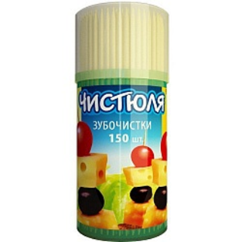
1562 | ЧИСТЮЛЯ зубочистки, 250 шт | 240 | 1.38 | 73х38х38 | 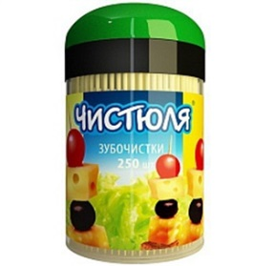
1563 | ЧИСТЮЛЯ липкий ролик для чистки изделий из ткани | 38 | 1.55 | 200х40х40
1564 | ЧИСТЮЛЯ набор: 2 сменных блока для липкого ролика | 56 | 1.62 | 160х100х43
1565 | ЧИСТЮЛЯ набор: липкий ролик и два сменных блока | 102 | 2.95 | 290х150х43
1566 | ДОМИНГО салфетка из микрофибры универсальная ПЛЮШ-АП | 99 | 5.38 | 320х175х10 |  | Размер: 35*35 см. "Плюшевая" салфетка с дизайном под панбархат: эффектная рельефная печать. Очень высокая плотность ткани обеспечивает идеальную уборку и комфорт в работе
1567 | ДОМИНГО салфетка из микрофибры для пола ЛАМИ | 61 | 17.05 | 370х190х35 |  | Размер 50*60 см. Двухсторонняя салфетка из "меховой" микрофибры, максимально комфортная для мытья пола. Салфетка отлично отжимается почти насухо, поэтому прежде всего подходит для полов, боящихся излишней влаги: ламината, паркета, паркетной доски. Несмотря на свою пышность, легко выполаскивается и отжимается. Стороны салфетки имеют разные цвета: сначала можно использовать одну сторону, затем перевернуть на другую.
1568 | ДОМИНГО салфетки из микрофибры 2 шт ВИНДОЗЕР Окно за 10 минут | 108 | 10.92 | 335х200х25 |  | Размер: 20*25 см/ 35*35 см. Система салфеток для быстрого мытья окон без моющих средств. Салфетка №1 - двухсторонняя "меховая" салфетка для устранения сильных загрязнений. Салфетка №2 - двухсторонняя подушечка с поролоном внутри. Специальное жесткое плетение "косичка" отлично впитывает влагу. Стороны салфеток имеют разные цвета: сначала можно использовать одну сторону, а затем перевернуть на другую. Каждая салфетка снабжена петелькой-страховкой, которая надевается на руку и не дает салфетке упасть за окно. Как вымыть окно за 10 минут? Шаг 1. Влажной салфеткой №1 вымыть рамы, подоконник и стекла. Использовать только воду, без моющих средств. Специальная "меховая" фактура ткани помогает избавиться даже от стойкой черной уличной пыли. Салфетки сразу впитывает грязь, не сотавляя разводов. Шаг 2. Проетреть стекла насухо салфеткой №2. Полировать не нужно: влага полностью впитывается в салфетку, не оставляя известковых пятен и разводов.
1569 | ДОННА РОЗА салфетка из микрофибры для пола | 125 | 4.76 | 300х185х10 |  | Размер 50*60 см.
1570 | ДОННА РОЗА салфетка из микрофибры универсальная | 104 | 1.75 | 207х142х7 |  | Размер: 30*30 см.
1571 | ДОННА РОЗА салфетка из микрофибры универсальная РОМАШКИ | 49 | 2.20 | 210х140х5 |  | Размер: 30*30 см.
1572 | ДОННА РОЗА салфетка из микрофибры универсальная с принтом | 113 | 2.16 | 210х140х5 |  | Размер: 30*30 см.
1573 | ЧИСТЮЛЯ "Маленькая кухня" губка из микрофибры для кухонной бытовой техники МИНИ-АНТИЖИР | 130 | 1.66 | 233х130х6 |  | Размер: 12*18 см. 2 слоя микрофибры с поролоном внутри: комфортная, отлично держит форму. Отлично очищает бытовую технику водой без моющих средств. С петелькой: легко сушить и хранить.
1574 | ЧИСТЮЛЯ "Маленькая кухня" салфетка из микрофибры КУХОННЫЙ ЕЖИК | 95 | 4.15 | 310х185х6 |  | Размер: 13*22 см. Ёжик отлично подходит для ЕЖЕДНЕВНОЙ УБОРКИ в кухне. Салфетка в виде ёжика - украшение для кухни! Очищает от ЖИРА и ГРЯЗИ без моющих средств:просто слегка намочите водой и хорошо отожмите. Стойкие загрязнения потрите ЧИСТЯЩИМ НОСИКОМ ЁЖИКА. Можно использовать небольшое количество моющего средства: СПИНКА ЁЖИКА легко уберет мыльную пену за один раз. С петелькой: легко сушить и хранить.
1575 | ЧИСТЮЛЯ ЛЕГКАЯ салфетка из микрофибры для пола МЕТРОВАЯ | 78 | 7.03 | 260х430х20 |  | Размер: 100*80 см. Легкая: облегченная плотность - мокрая салфетка меньше весит. Легко отжимать, легко использовать, быстро высыхает.
1576 | ЧИСТЮЛЯ ЛЕГКАЯ салфетка из микрофибры для пола ШЕРСТЬ И ВОЛОСЫ | 64 | 5.75 | 285х190х10 |  | Размер: 60*70 см. Специальная гладкая фактура: ШЕРСТЬ и ВОЛОСЫ не вцепляются в салфетку и легко смываются водой. Очищает от жира и грязи без моющих средств.
1577 | ЧИСТЮЛЯ ЛЕГКАЯ салфетка из микрофибры универсальная | 156 | 1.86 | 233х130х6 |  | Размер: 25*25 см.
1578 | ЧИСТЮЛЯ салфетка АНТИЖИР из микрофибры для кухни | 119 | 3.14 | 240х180х5 |  | Размер: 17*23 см. Специальная кухонная салфетка для борьбы с брызгами жира и "жирной пылью" на кухне БЕЗ МОЮЩИХ СРЕДСТВ. Незаменима для очистки предметов, которые нельзя мыть: кухонные светильники, бытовая техника, включатели, удлинители и т.д. Очень удобная, более плотная форма: салфетка сшита из двух слоев микрофибры, продублированных поролоном. Отлично держит форму и впитывает загрязнения еще лучше за счет поролона. Специальное "пушистое" махровое плетение для лучшего поглощения жира.
1579 | ЧИСТЮЛЯ салфетка из микрофибры для пола | 102 | 6.25 | 297х175х15 |  | Размер: 50*60 см. Для полов из любых материалов: дерево, кафель, паркет, линолеум. Особенно подходит для "деликатных" полов - ламината и паркета, т.к. удаляет грязь и пяль без усилий и моющих средств и с небольшим количеством воды.
1580 | ЧИСТЮЛЯ салфетка из микрофибры для уборки универсальная | 136 | 3.37 | 233х130х6 |  | Размер: 35*35 см. Уникальная фактура "ВАФЕЛЬНОЕ ПОЛОТЕНЦЕ". Размер больше эконом-сегмента: 35*35 см. ТОНКАЯ И ЛЕГКАЯ: удобная в руке, быстро сохнет. Для дома и автомобиля.
1581 | ЧИСТЮЛЯ салфетка из микрофибры ПЫЛЕСБОРНИК | 140 | 3.11 | 390х140х10 |  | Размер: 25*30 см. Уникальная фактура: мягкая, легкая, быстро сохнет. Пыль не в воздухе, а в салфетке: в сухом виде притягивает и удерживает пыль. Для дома и автомобиля.
1582 | ЧИСТЮЛЯ салфетка-варежка из микрофибры ШКАФ-КУПЕ ЗА 3 МИНУТЫ | 91 | 3.12 | 295х165х12 |  | Размер: 16*23 см. Чистый шкаф-купе за 3 минуты: 1. Брызгаем из пульверизатора водой на зеркало. 2. Протираем поверхность салфеткой-варежкой. Удобнее тряпки. Держит форму., не спадает с руки. Без моющих средств: не нужно смывать. Без следов от пальцев: рука закрыта варежкой и не сотавляет слдеов. Также для зеркал и застекленных шкафов и дверей.
1583 | ЧИСТЮЛЯ салфетка-полотенце из микрофибры для посуды | 84 | 5.62 | 335х150х10 |  | Размер:40*60 см. Удобный кухонный размер 40*60 см
1584 | ДОМИНГО салфетки вискозные 3 шт. ФЛИС | 178 | 1.76 | 245х200х25 | 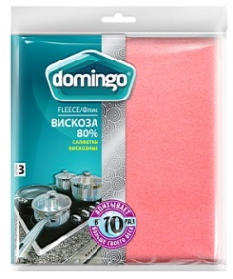 | Размер: 38*38 см
1585 | ДОМИНГО салфетки целлюлозные 3 шт. АБСОРБЕР | 205 | 3.08 | 243х185х15 | 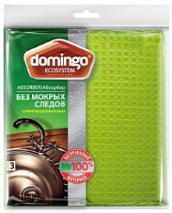 | Размер: 18*20 см
1586 | ДОННА РОЗА салфетка вискозная для пола | 111 | 0.89 | 350х180х12
1587 | ДОННА РОЗА салфетка х/б для пола 75*100 см | 121 | 1.75 | 40х250х300 | 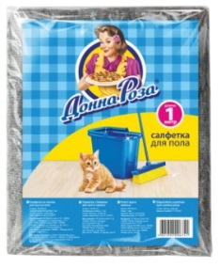 | Размер: 75*100 см. Большая: длина 1 метр - редкое предложение на рынке. Эффективно очищает любую поверхность. Удобны и долговечны в использовании.
1588 | ДОННА РОЗА салфетки вискозные 3 шт | 223 | 0.77 | 232х150х15 |  | Размер: 30*38 см. Состав: 50% вискозы и 50% полиэстера для прочности. Не оставляют мокрых следов и ворса. Мягкие на ощуп и быстро сохнут. Экономичная упаковка.
1589 | ДОННА РОЗА салфетки вискозные 5 шт | 231 | 1.02 | 220х130х235 |  | Размер: 25*38 см. Состав: 50% вискозы и 50% полиэстера для прочности. Не оставляют мокрых следов и ворса. Мягкие на ощуп и быстро сохнут. Экономичная упаковка.
1590 | ЧИСТЮЛЯ "Маленькая кухня" салфетки вискозные 10 шт МИНИ | 108 | 1.76 | 130х130х45 | 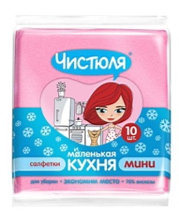 | Размер: 25*25 см. Высокое содержание вискозы:70%.
1591 | ЧИСТЮЛЯ "Маленькая кухня" салфетки вискозные 3 шт МИНИ | 219 | 0.54 | 155х140х13 | 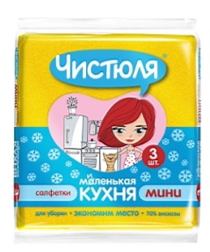 | Размер: 25*25 см. Высокое содержание вискозы:70%.
1592 | ЧИСТЮЛЯ "Маленькая кухня" салфетки вискозные тонкие 20 шт МИНИ | 113 | 3.22 | 155х130х55 |  | Размер: 30*25 см. Высокое содержание вискозы:70%.
1593 | ЧИСТЮЛЯ "Маленькая кухня" салфетки целлюлозные 3 шт МИНИ | 203 | 0.97 | 150х100х13 |  | Размер: 9,7*15 см. Целлюлоза - натуральный экологически чистый материал. Губчатая "вафельная" структура: даже влажная (!) отжатая салфетка вытирает насухо, не оставляя влаги на поверхности. ВАЖНО! Хлор разрушает целлюлозу, поэтому использовать с млоющими средствами без хлора.
1594 | ЧИСТЮЛЯ салфетка вискозная оранжевая для пола (большая) | 152 | 1.80 | 345х190х12 |  | Размер: 60*70 см. Высокое содержание вискозы в составе:70%. Мгновенно впитывает жидкости в 10 раз больше собственного веса
1595 | ЧИСТЮЛЯ салфетка из хлопка для пола прочная | 182 | 1.82 | 280х155х38 |  | Размер: 50*70 см. Прочное гладкое полотно: БОЛЬШАЯ плотность 250 г/м2. Усиленная прошивка "зигзаг" по все поверхности: полотно не растягивается и не рвется. Края аккуратно обработаны оверлоком.
1596 | ЧИСТЮЛЯ салфетки вискозные 10 шт | 88 | 3.55 | 235х185х55 |  | Размер: 34*38 см. Высокое содержание вискозы в составе:70%.
1597 | ЧИСТЮЛЯ салфетки вискозные 5 шт | 308 | 1.99 | 235х185х30 |  | Размер: 34*38 см. Высокое содержание вискозы в составе:70%.
1598 | ЧИСТЮЛЯ салфетки вискозные в рулоне 30 шт | 87 | 5.88 | 250х83х83 |  | Размер: 25*40 см. По структуре напоминают мягкие бумажные салфетки, но не размокают в воде. Идеальный формат: удобно держать под рукой, удобно использовать. Перфорация между листами: легко отрывать от рулона. Идеальны в качестве одноразовых салфеток для "грязных" работ. каждую салфетку можно стирать и использовать несколько раз.
1599 | ЧИСТЮЛЯ салфетки вискозные тонкие 10 шт | 113 | 3.08 | 245х185х25 | 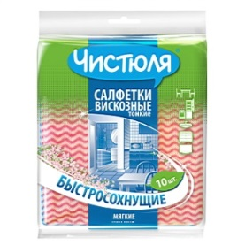 | Размер: 34*38 см. Высокое содержание вискозы в составе: 70%. Быстросохнущие, благодаря уменьшенной толщине.
1600 | ЧИСТЮЛЯ салфетки вискозные тонкие 5 шт | 115 | 1.42 | 235х165х12 |  | Размер: 30*38 см. Высокое содержание вискозы в составе: 70%. Быстросохнущие, благодаря уменьшенной толщине.
1601 | ЧИСТЮЛЯ запасная насадка для швабры из микрофибры | 72 | 6.18 | 240х158х13
1602 | ЧИСТЮЛЯ сменная насадка для отжимной швабры ПВА | 61 | 4.43 | 55х270х58
1603 | ЧИСТЮЛЯ швабра для мытья пола с насадкой из микрофибры | 63 | 17.78 | 930*138*15
1604 | ЧИСТЮЛЯ швабра отжимная для мытья пола с губкой ПВА с 1 роликом | 56 | 15.16 | 890*270*55

